Subsector, milieucat en buffer
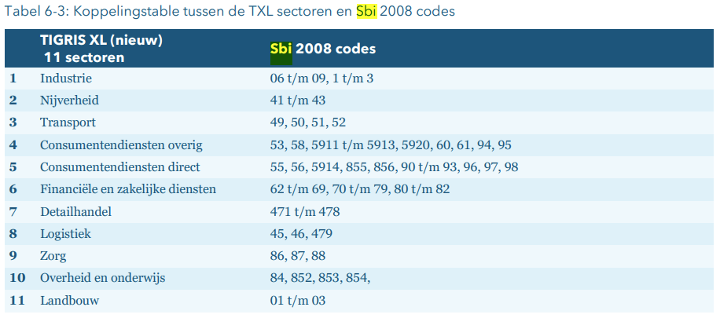
Subsector | Milieucategorie (grof), sluit aan bij maximale milieucat IBIS-bestand. Indien nuttig. | Buffer RS:obv richtingen en ambities: meer afstand industrie en wonen, dus +50% meer buffer & afgerond op honderdtallen. Als dit too much is, kan je ook terug naar de afstanden in kolom D. | Buffer bij bestemmingsplannen/vergunningen (meter) | overwegingen
Industrie | 4 | 500 | 300 | = afstand is eigenlijk voor 4.2, iets lager is 200m
Nijverheid | 3 | 100 | 50 | = grote bouwbedrijven is 100m, maar rest is 50m
Transport | 3 | 200 | 100 | = net als bij logistiek vrij breed. Zeehaventerreinen/op en overslag = 4.2, dus 300m. Maar Distributiecentra en grotere opslag = 3.1/3.2 = 50/100m.
Consumentendiensten overig | 1 | 0 | 10 | = zeer laag en goed mengbaar met wonen, dus hanteer 0
Consumentendiensten direct | 1 | 0 | 10
Financiele en zakelijke diensten | 1 | 0 | 10
Detailhandel | 1 | 0 | 10
Logistiek | 3 | 200 | 100 | = is enorm breed. Ligt aan product/type groothandel. Ik hanteer hier 3.2 = 100m, maar voor de IBIS-cijfers staan alleen 3 of 4 als maximum milieucategorie, daarom rond ik het hier af, zodat het evt. gekoppeld kan worden.
Zorg | 1 | 0 | 0
Overheid en onderwijs | 1 | 0 | 0
Landbouw | nvt | nvt | nvt
Bron: https://view.officeapps.live.com/op/view.aspx?src=https%3A%2F%2Fvng.nl%2Fsites%2Fdefault%2Ffiles%2Fpublicatie_bijlagen%2F2015%2Fbijlage_2_staat_bedrijfsactiviteiten_bedrijventerreinen_versie_maart_2009_def.xls&wdOrigin=BROWSELINK

Hier staat overigens een fout in de TIGRIS tabel. Industrie is, denk niet 1 t/m3 maar 10 t/m 39 |  |  | JC: Klopt, staat wel goed geocnfigureerd in RS
Technische documentatie TIGRIS XL V7.1

